Sheet1
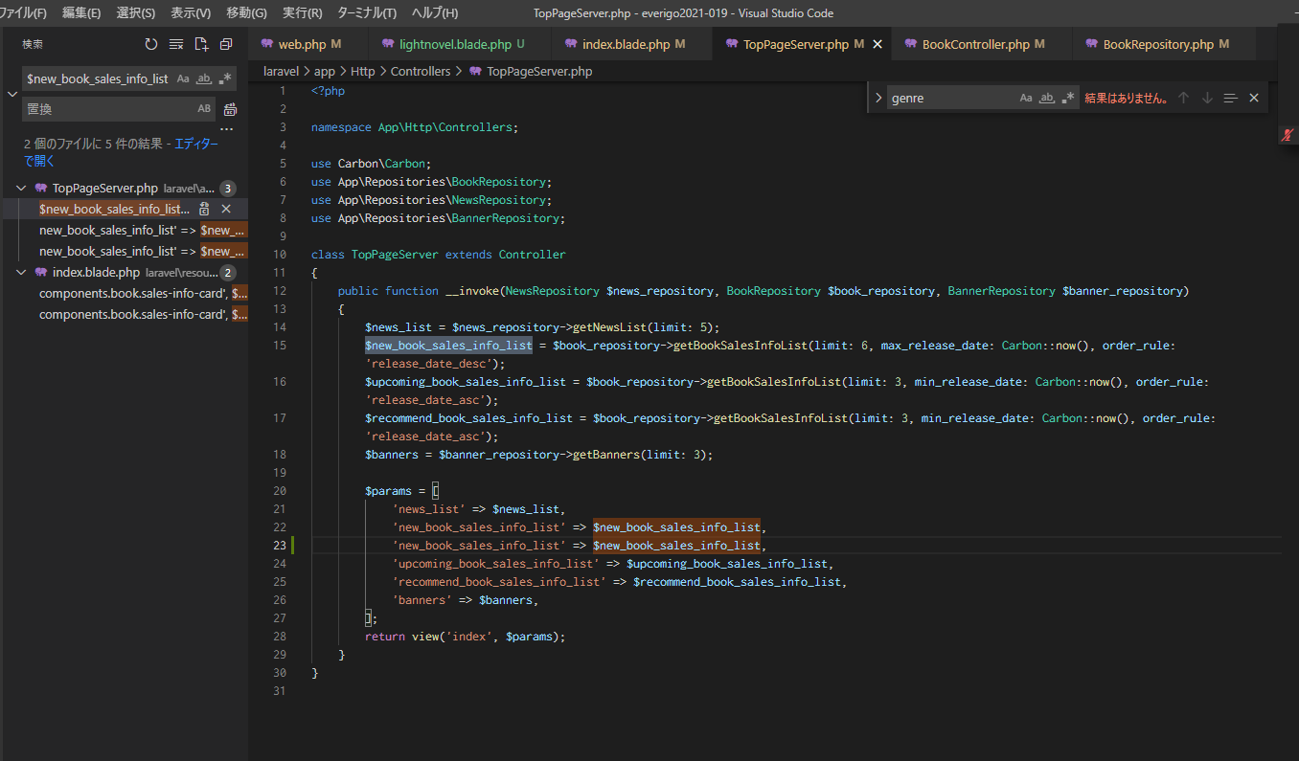
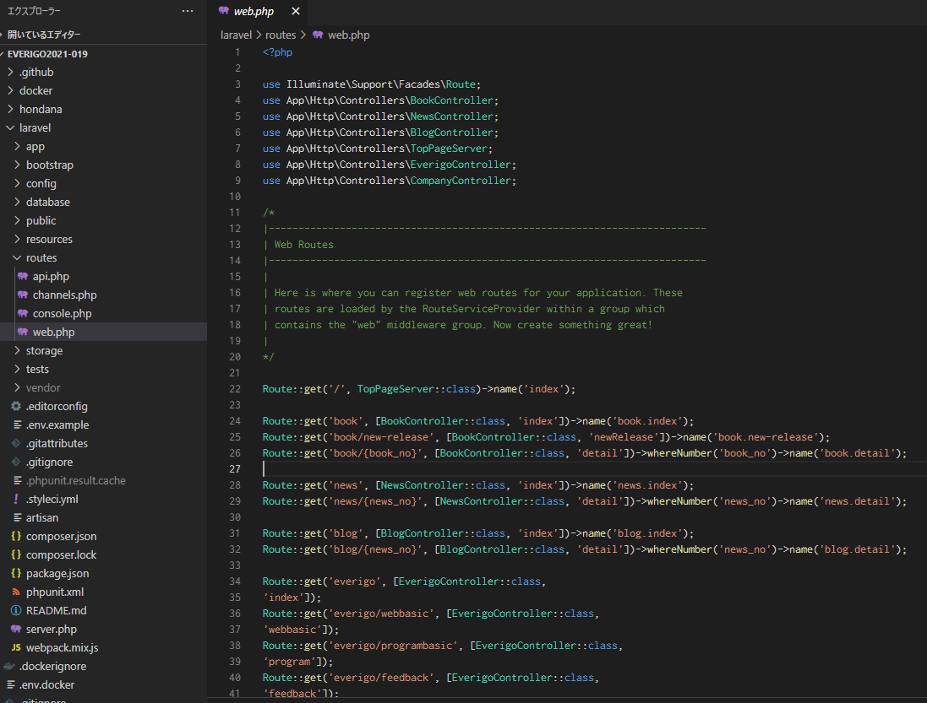
①先に増やして、後から書き換える
②webphpのジャンルに後で変える箇所を増やす
③viewファイル増やす
④BookControllerにジャンル追加

http://localhost/genre/lightnovel

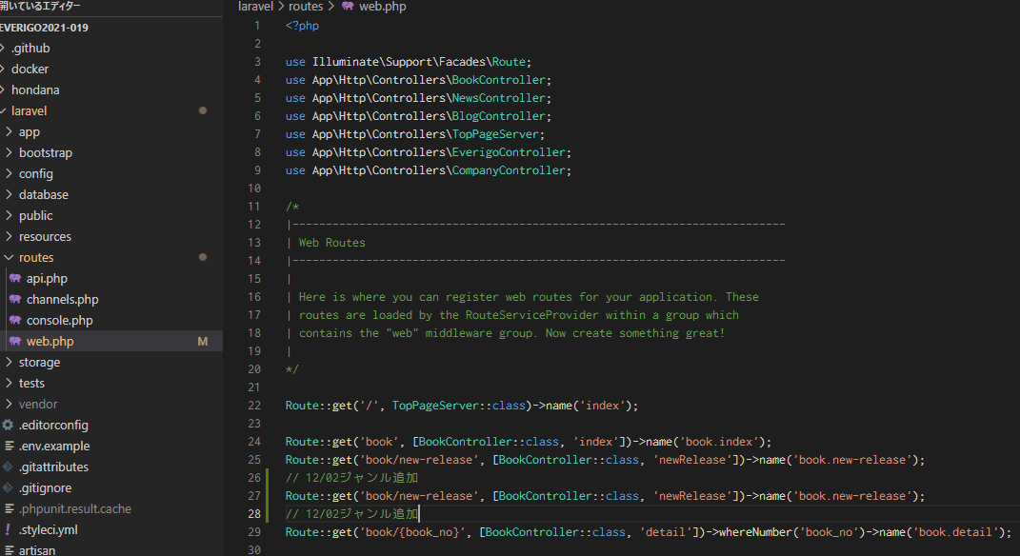

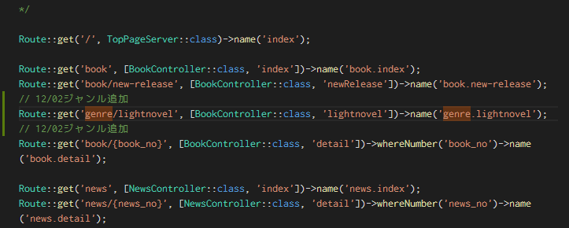

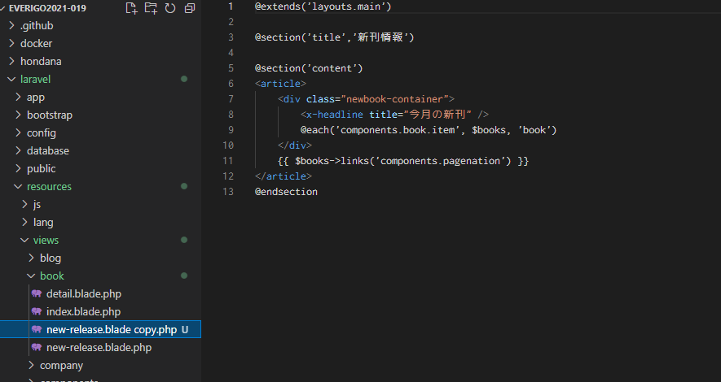

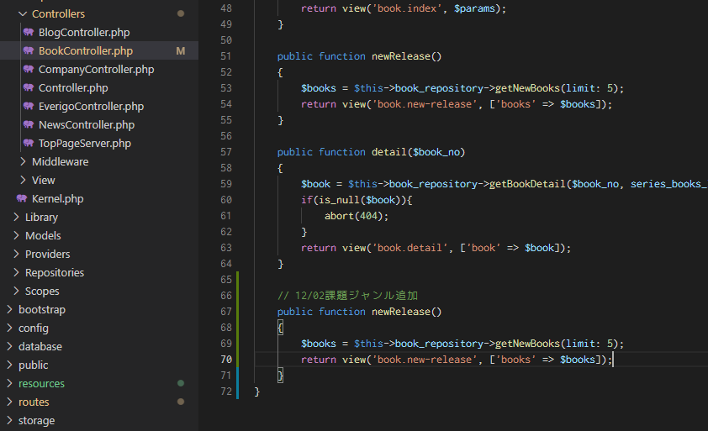

newReleaseはgetNewBooksからデータを取ってきてる

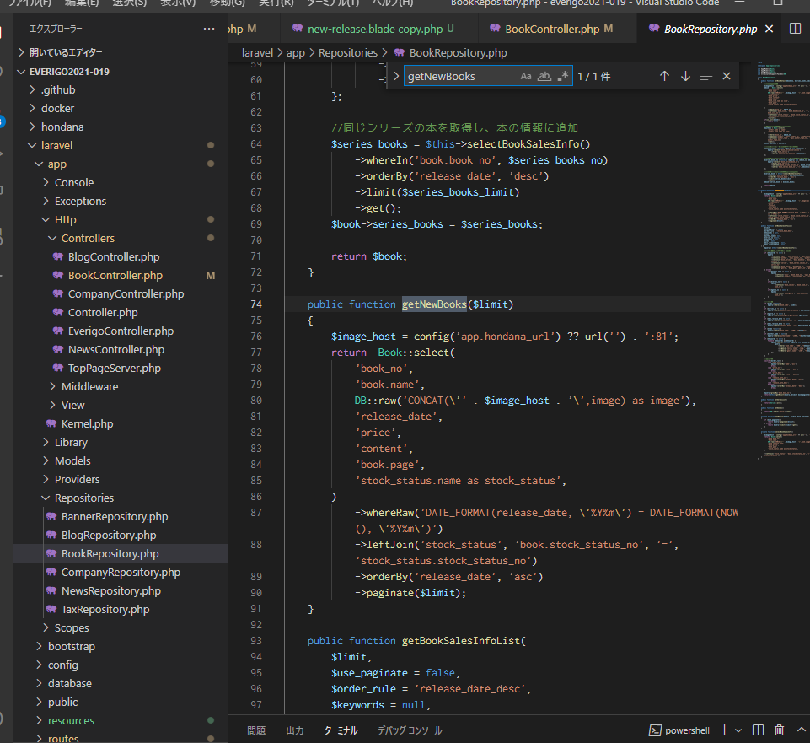

newReleaseはgetNewBooksからデータを取ってきてる

これは前に改造したので削除しないといけない

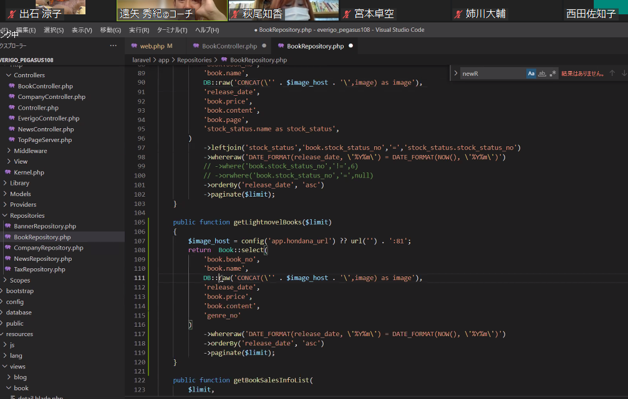

Bookテーブルの中のという意味

これは上のDBから画像かなにかもってきているみたいだけど、ガン無視していい

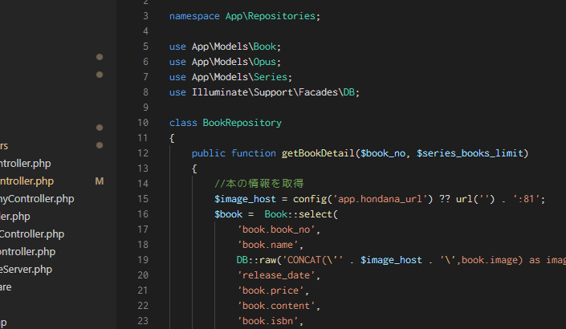

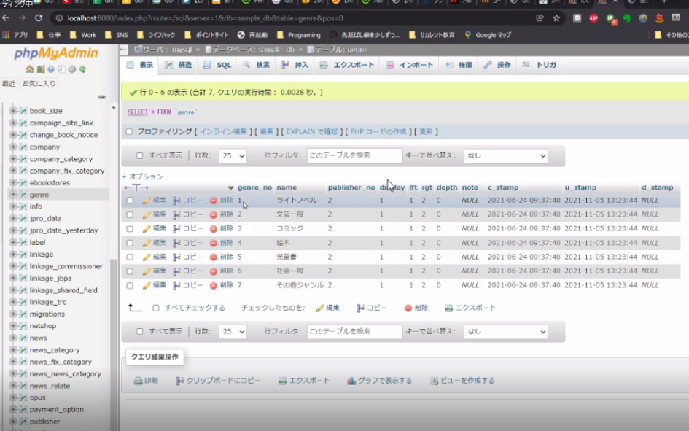

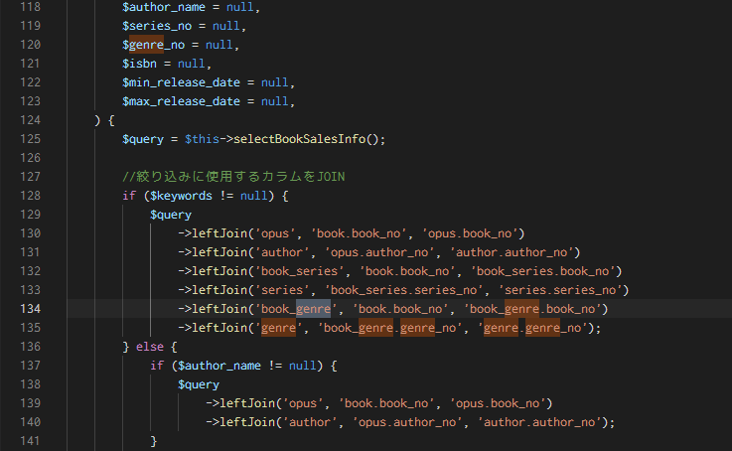

カンマで区切っている中の文字は引数という。第一引数、第二引数

元のテーブルの.どのカラム

第一引数はテーブル名、その次からはカラム名になる

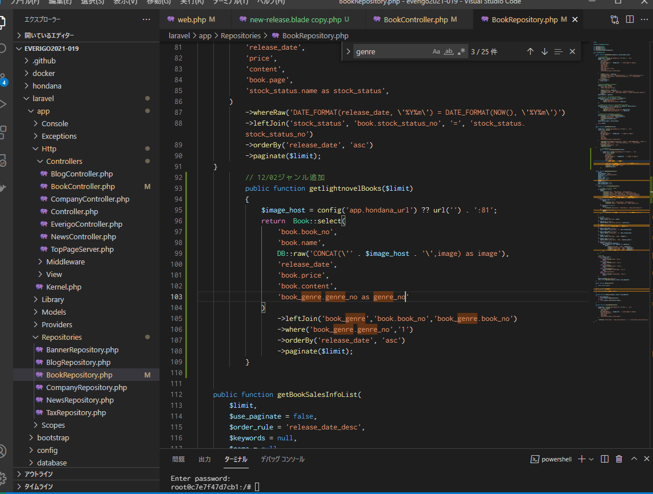

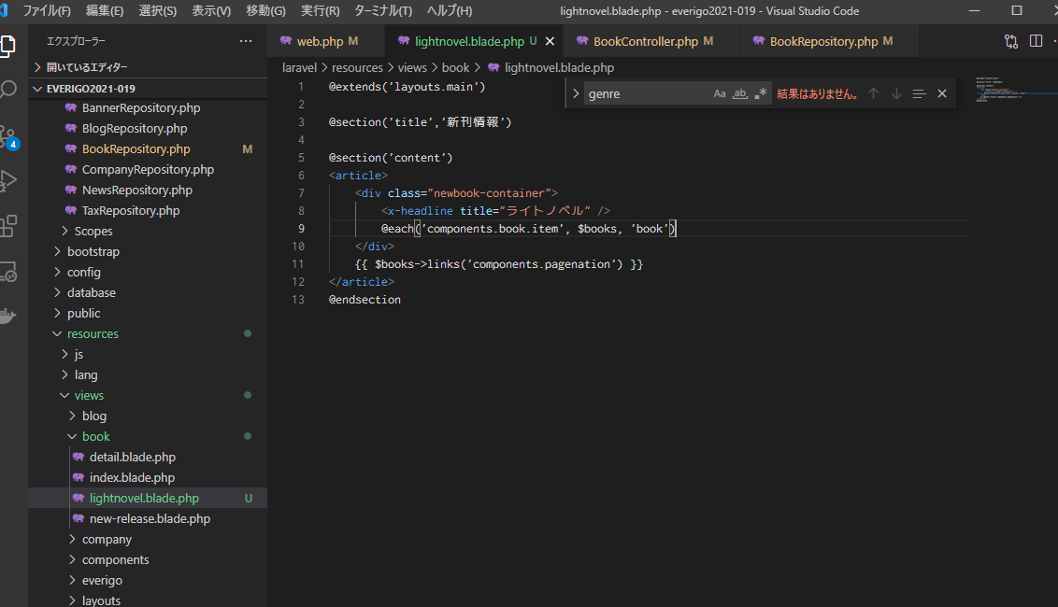

名前書き換え

名前書き換え

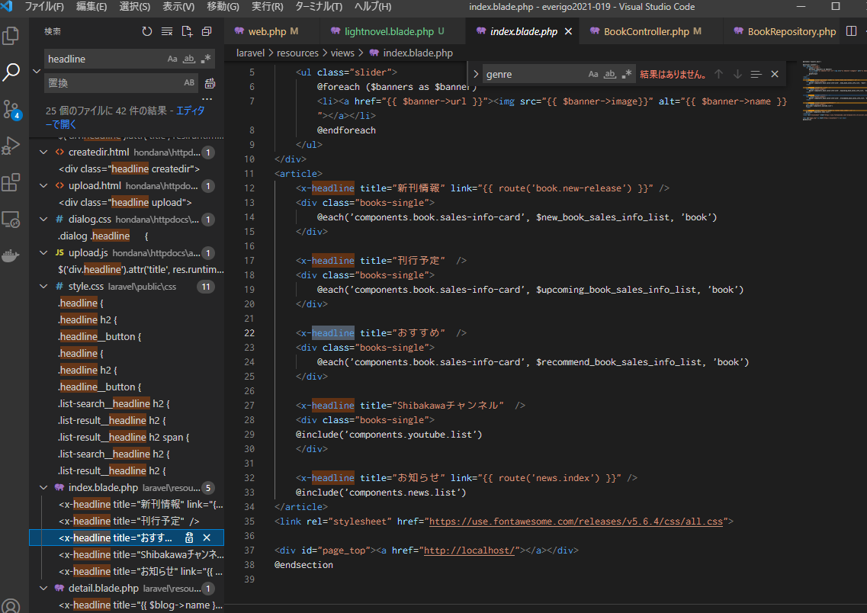

ここに追加

ここに追加

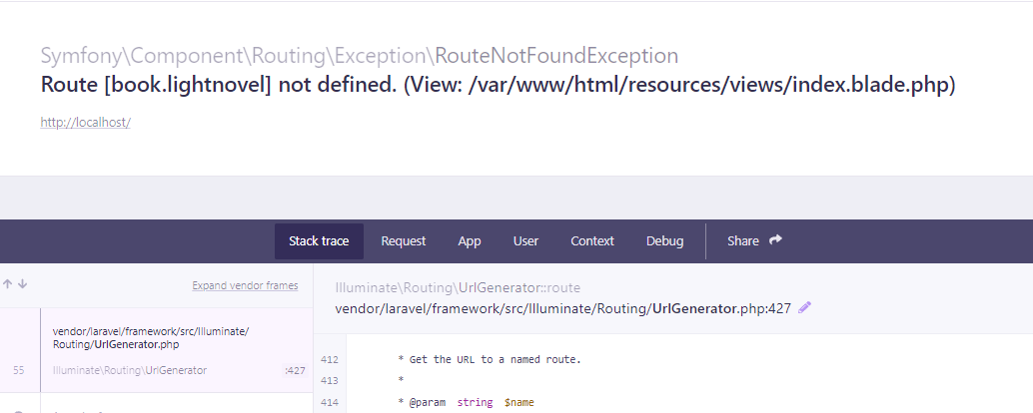

エラー：book.lightnovelがありません

Sheet2
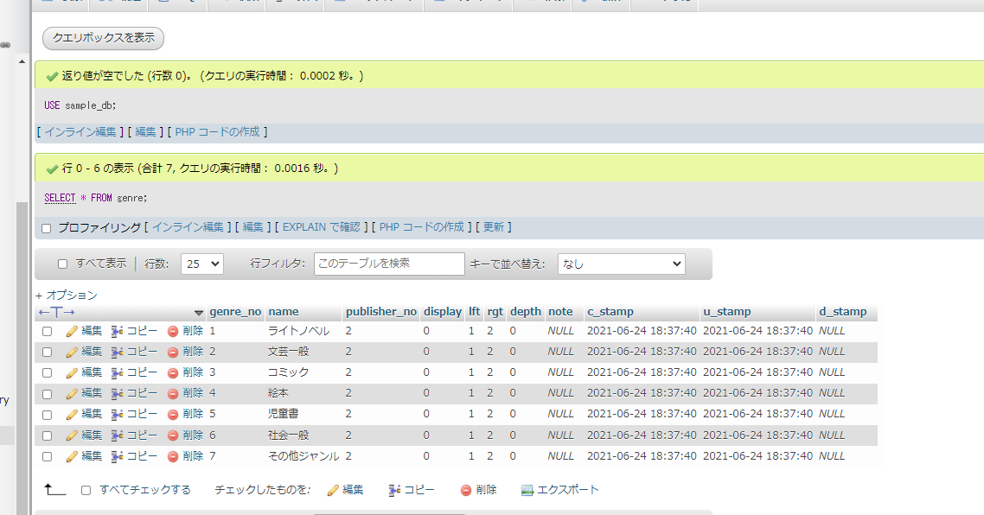
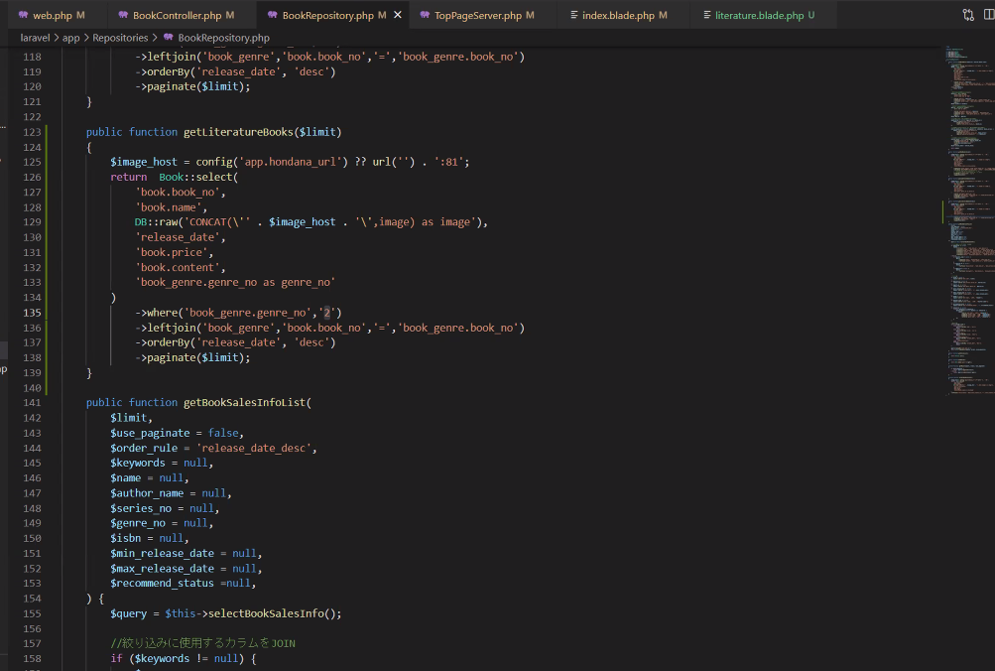
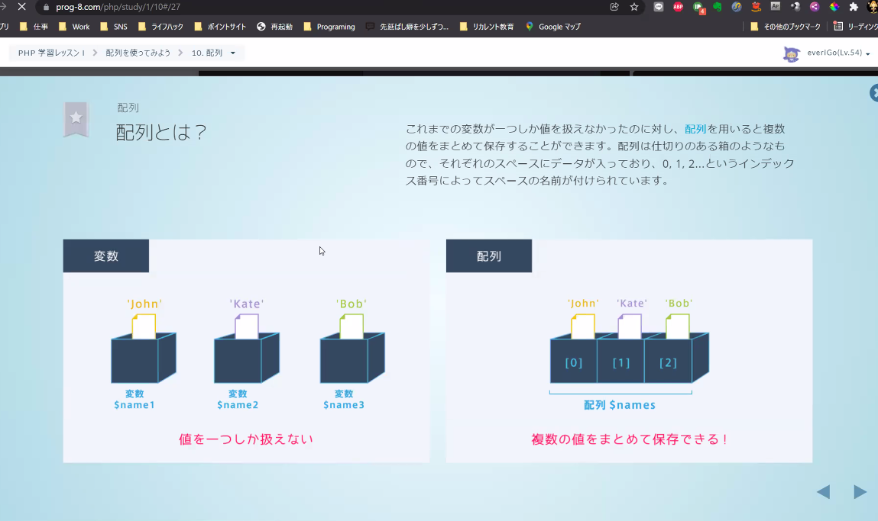
文芸一般

